Javascript - DOM create
 | Javascript - DOM create

1. Khái niệm

Javascript - DOM create

 | Định nghĩa | Từ những ngày đầu tiên khi xây dựng ngôn ngữ dành cho web, người ta đã hướng đến việc làm sao để một trang web có tính "động" - có nghĩa là giao
 |  | diện web trên trình duyệt thay đổi tùy thuộc theo những thao tác qua lại trên màn hình. Trong một số trường hợp, tùy thuộc vào điều kiện và dữ liệu mà có
 |  | thể cần sinh thêm hoặc thay đổi các đối tượng element trên một DOM tree (chúng ta khó mà kiểm soát được ban đầu cần gen element nào trên html)
 |  | Hàm DOM.createElement() sinh ra để làm việc đó - nó tạo ra một element theo cấu trúc html, và để gắn vào một vị trí cụ thể nào đó trên DOM tree chúng
 |  | ta có function DOM.append()
 |  | (lưu ý: còn rất nhiều các hàm khác của js có thể tương tác đến DOM như createAttribute, createEvent,…)

 | Cú pháp

 |  | VD1 | Đoạn code sau cho thấy việc thêm một phần tử html vào DOM (trắng)

 |  |  | let doc = new Document();
 |  |  | let html = document.createElement("html");
 |  |  | doc.append(html);

 |  | VD2 | Đoạn code sau đây dùng để gắn một phần tử con <h1> vào một <div> có id là 'header'

 |  |  | const header = document.querySelector('#header'); |  | // hàm querySelector lấy element theo query path: với id là ký tự #,
 |  |  | const h1 = document.createElement('h1'); |  | // với class là ký tự .
 |  |  | h1.innerText = 'hi';
 |  |  | h1.style = {textAlign: 'center' |  | // Đối tượng dành cho style cần thiết lập dạng camelCase
 |  |  |  | color: 'red',
 |  |  |  | fontFamily: 'Arial'}
 |  |  | header.appendChild(h1); |  | // gắn phần tử h1 làm child của phần tử header

 |  | => Output

 |  |  | <div id="header">
 |  |  | <h1 style="text-align: center; color: red, font-family: Arial">
 |  |  | hi
 |  |  | </h1>
 |  |  | </div>

2. Ý nghĩa

 | - Được sử dụng để tạo nên trang web có tính động (trang web có tương tác về mặt giao diện đối với người dùng thông qua các hoạt động của người dùng trên trang
 | đó - lưu ý là chỉ xét với trường hợp các action thao tác được xử lý trên tầng client)
 | - Đảm bảo được tính chất tái sử dụng: Vì các phần tử có thể chia nhỏ thành từng function component do đó dễ dàng trong việc sử dụng lại các function component
 | này.
 | - Đóng vai trò trong việc xây dựng các trang web SPA: hoàn toàn có thể xây dựng các trang SPA với js thuần kết hợp với một số công nghệ như Ajax hoặc Restful
 | API

3. Document tham khảo

 | https://developer.mozilla.org/en-US/docs/Web/API/Document/createElement

React Create element
 | React Create element

1. Khái niệm

create element

 | Định nghĩa | là cách tạo ra phần tử (element) dành cho giao diện tuy nhiên không phải tạo từ DOM js mà là tạo từ React code

 | Cú pháp

 |  | VD1 | tạo phần tử bằng React như sau

 |  |  | // React.createElement(type, props, children); |  | => lưu ý children cũng là một prop của React
 |  |  | const h1React = React.createElement('h1', {
 |  |  |  | title: 'hello',
 |  |  |  | className: 'heading'
 |  |  | }, 'Hello')

 |  |  | hãy console.log đoạn trên để xem kết quả trên DEV tools

 |  | VD2: | tạo đối tượng thẻ <ul>, <li> bằng Javascript và ReactJS

 |  | - Với Javascript

 |  |  | const ulDOM = document.createElement('ul');
 |  |  | const li1DOM = document.createElement('li');
 |  |  | li1DOM.innerText = 'Hi';
 |  |  | const li2DOM = document.createElement('li');
 |  |  | li2DOM.innerText = 'Hello';
 |  |  | ulDOM.appendChild(li1DOM);
 |  |  | ulDOM.appendChild(li2DOM);

 |  | - Với ReactJS

 |  |  | const ulDOM = React.createElement('h1',{},
 |  |  | React.createElement('li', {}, 'Hello'),
 |  |  | React.createElement('li', {}, 'Hello'))

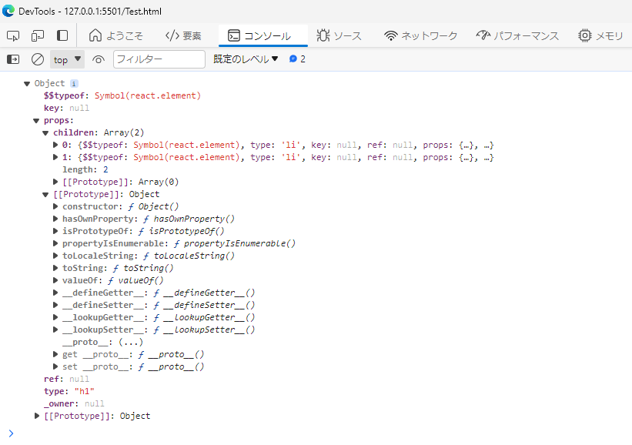

2. So sánh với Javascript - DOM create

 | Về cấu trúc, cùng là generate phần tử DOM tuy nhiên cách viết của React ngắn gọn hơn so với cách viết từ Javascript
 | Ngoài ra, có một đặc điểm này cần nhớ: vì React sử dụng virtual DOM do đó khi một DOM element được update thì không ảnh hưởng đến cây DOM
 | Javascript thì chưa chắc nếu như có update element

Embbed React
 | Embbed React

1. Khái niệm
Embbed React

 | Định nghĩa | Là việc nhúng thư viện thuộc React vào một trang web - vì React về bản chất là gồm các thư việc với core là js nên hoàn toàn
 |  | có thể nhúng vào một trang web thông thường

 | Cách embbed React

 |  | Cách 1 | bằng npmjs (công cụ quản lý package js)

 |  |  | npm i react

 |  | Cách 2 | bằng cdn - unpkg: nó là một hệ thống unpackage từ npm thành các thư việc con và đưa lên cdn (cdn là một hệ thống máy chủ quản
 |  |  | lý js trên khắp các region nó có tính năng đồng bộ thư viện js quản lý trên từng region để đảm bảo thư viện khi nhúng lên trang thì
 |  |  | luôn được tải về và load nhanh nhất có thể)

 |  |  | <script crossorigin src="https://unpkg.com/react@17.0.0/umd/react.production.min.js"></script>

 |  | Nhúng thông qua thẻ script và thuộc tính crossorigin đảm bảo việc một trang web có kiến trúc origin khác (VD: http) vẫn có thể nhúng được script
 |  | src vào trang và sử dụng bình thường không có lỗi

2. Khi nào cần áp dụng

 | Khi project chúng ta chỉ sử dụng một phần tính năng nhỏ liên quan đến React
 | Khi chúng ta không muốn quản lý quá nhiều thư việc liên quan đến React - vì React là một project quản lý dưới dạng package nên khi tạo project React cần import
 | vào rất nhiều thư viện - nhiều cái rất thừa thãi và không dùng đến nhưng nếu chưa có kinh nghiệm quản lý package thì dễ phát sinh lỗi

3. Document tham khảo

 | https://cdnjs.com/libraries/react-is

ReactDOM
 | ReactDOM

1. Khái niệm
ReatDOM

 | Định nghĩa | Là một thư viện dùng để render phần tử React thành phần tử DOM element và hiển thị được trên trình duyệt

 | Cú pháp

 |  | VD | Reander phần tử React vào một vị trí cụ thể trên DOM

 |  |  | function MyComponent() {
 |  |  | return React.createElement('div', null, 'Hello, World!');
 |  |  | }

 |  |  | // Render component vào DOM
 |  |  | ReactDOM.render(
 |  |  | React.createElement(MyComponent, null),
 |  |  | document.getElementById('app')
 |  |  | );

2. Vì sao cần sử dụng

 | Sử dụng để generate các thành phần liên quan đến DOM trong React (do người phát triển đã tách phần React DOM ra khỏi thư viện React)
 | React DOM là một thư việc giống như cầu nối giữa React và DOM, việc tách thư viện ReactDOM khói nhánh React do kiến trúc mà người xây dựng React quy
 | định, giúp đảm bảo các tính chất sau đây:

 | - Tính chuyên môn hóa: ReactDOM quan rlys chuyên việc render component của React vào trình duyệt còn React thì quản lý component, state và life cycle
 | => từng thư viện có thể tập trung vào một nhiệm vụ cụ thể
 | - Tính module hóa: các thư viện tách biệt nên dễ dàng trong việc chỉnh sửa hoặc cập nhật từng phần
 | Hỗ trợ đa nền tảng: Vì không có xử lý liên quan đến DOM nên React có thể tích hợp được vào các nên tảng không dùng DOM (ứng dụng di động chẳng hạn) -
 | đây chính là tính chất `native` của React
 | - Tối ưu hiệu suất và dễ dàng hơn trong việc quản lý phiên bản

